フォーム一体型LP
■概要
 | フォーム一体型LP機能を提供する。

■要求事項
 | ・コンテンツアセットにキーワードを埋め込む形式で、フォーム一体型LPページ機能を提供する。
 | ・コンテンツアセットページを表示することで商品情報・会員情報・配送情報・支払情報入力が表示される。
 | ・必須項目を入力後、確認ボタンを押下することで、確認画面へ遷移する。
 | ・確認画面で「購入する」ボタンを押下することで会員登録後、注文処理を実行する。

■画面遷移イメージ

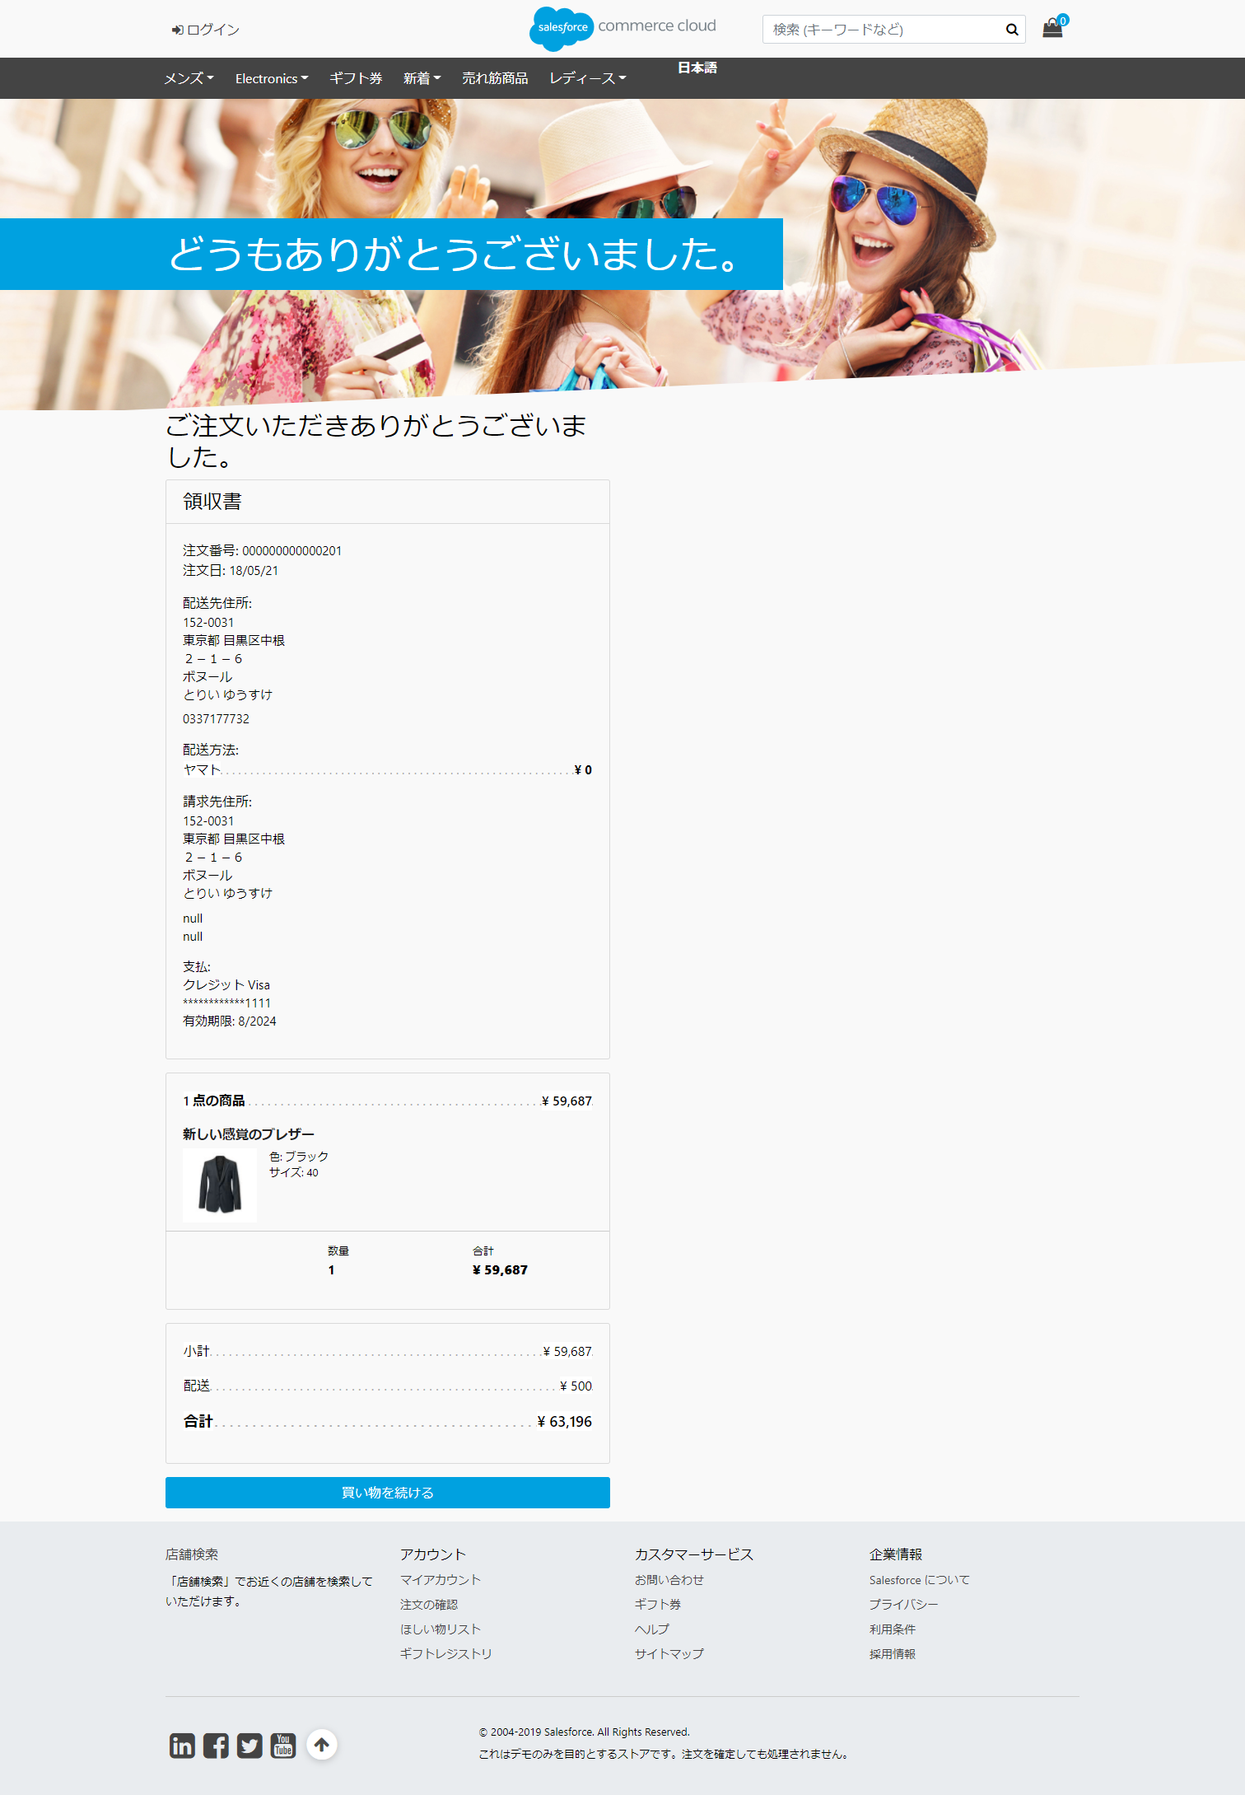

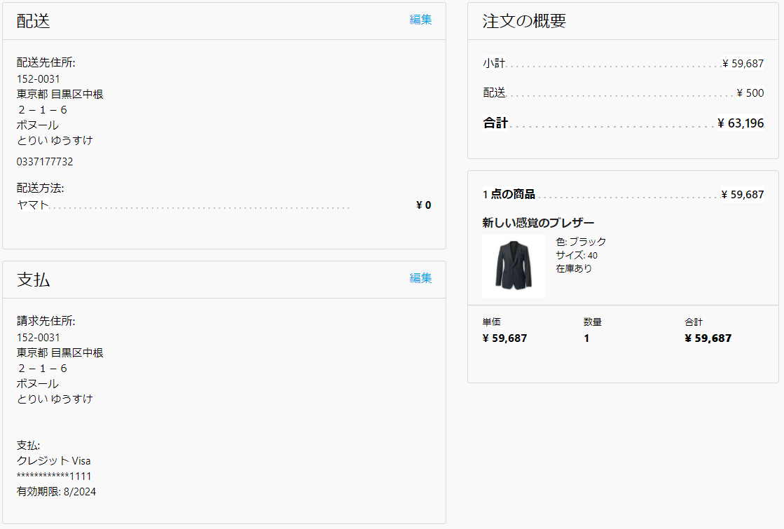
コンテンツアセットで設定したコンテンツ情報

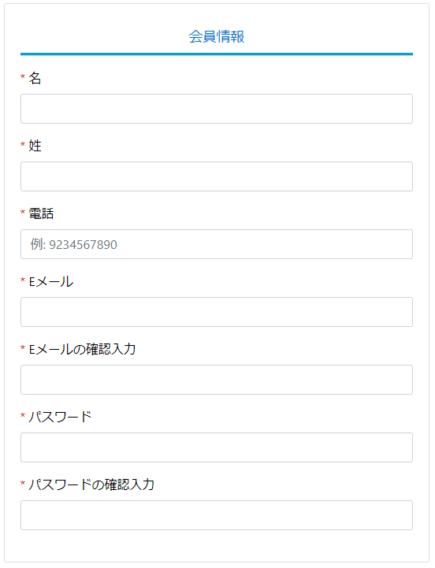
商品情報を表示

会員登録に必要な項目を入力

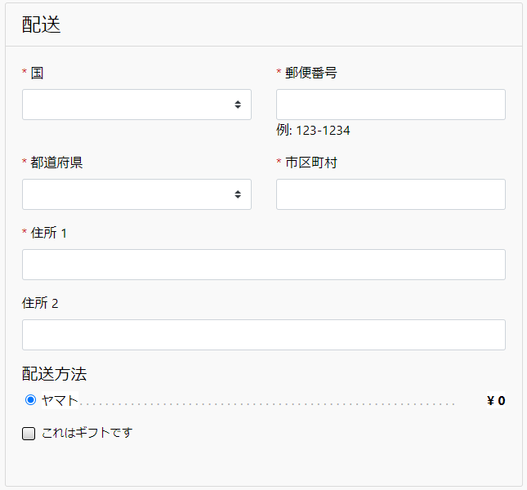

注文に必要な配送情報項目を入力

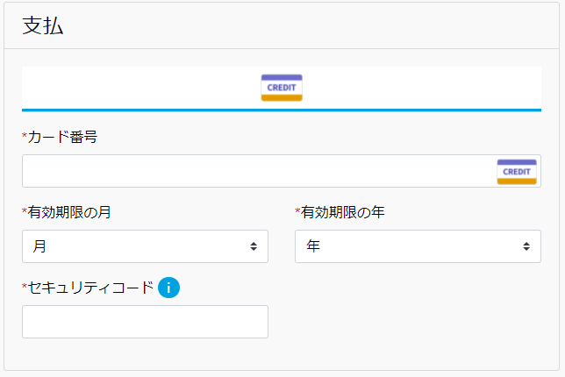

注文に必要な支払情報項目を入力

■実装方式

 | [コンテンツアセットへの埋め込み仕様]

 |  | (記載例)
 |  |  | $include("TisFormLp-Show","pids","000001,000002,000003","smethods","YAMATO,SAGAWA","pmethods","CREDIT,COD")$

 |  |  | 項目 | パラメータ名 | 設定値
 |  |  | コントローラー名 | - | "TisFormLp-Show"固定
 |  |  | 商品コード(複数) | pids | 商品コードをカンマ区切りで指定
 |  |  | 配送方法 | smethods | 利用可能は配送方法をカンマ区切りで指定
 |  |  | 支払方法 | pmethods | 利用可能は支払い方法をカンマ区切りで指定

カート投入ボタンパーツ
■概要
 | カート投入ボタンパーツを提供する。

■要求事項
 | ・コンテンツアセットにキーワードを埋め込む形式で、カートボタン機能を提供する。

■画面イメージ

買い物カゴに入れると、スプラッシュダイアログ表示(標準仕様と同じ)

コンテンツアセットで設定した商品案内

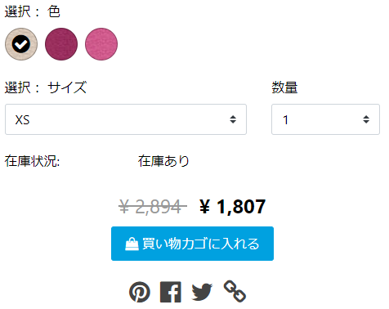

この部分が表示される

■実装方式

 | [コンテンツアセットへの埋め込み仕様]

 |  | (記載例)
 |  |  | $include("TisFormLp-ButtonShow","pid","000001")$

 |  |  | 項目 | パラメータ名 | 設定値
 |  |  | コントローラー名 | - | "TisFormLp-ButtonShow"固定
 |  |  | 商品コード | pid | 商品コード指定

リクエスト詳細
※単項目チェックの必須・Min/Max/正規表現は、ブラウザ(JS)・SFCCサーバサイド双方でチェック
※相関チェックおよび、禁則文字は、SFCCサーバサイドでのチェック
 |  |  |  |  |  |  | ※状態 |  |  | チェック仕様
 |  |  |  |  |  |  | 未認証：未ログイン状態。 認証済み：ログイン動作をした状態。 登録済み：ログイン時、[記憶する]チェックボックスにチェックした状態でログイン後、ログアウトした場合に[登録済み]状態となる |  |  | フロントバリデーションチェック |  |  |  |  | 処理内容
区分 | 画面ID | 画面名 | アクション | METHOD | パイプラインURL | URL | 状態(未認証/認証済み/登録済み) | アクション概要 | 画面入力項目 | 区分 | 必須 | Min/Max | 正規表現 | 禁則文字
フォーム一体型LP |  | フォーム一体型LP | コンテンツアセットからの呼び出し | - | TisFormLp-Show | - | 未認証 | コンテンツアセットに埋め込んだ$include()$をトリガーにコントローラー呼び出し | 商品コードリスト | 単項目 | - | - | - | - | ①コンテンツアセットからコントローラ呼び出し ②入力パラメータを判定し必要情報を取得(商品情報、配送方法、支払い方法) ③テンプレートパーツを返却 テンプレート内では、商品情報、配送方法、支払い方法を参照し、入力フィールドを表示する
 |  |  |  |  |  |  |  |  | 配送方法リスト | 単項目 | - | - | - | -
 |  |  |  |  |  |  |  |  | 支払方法リスト | 単項目 | - | - | - | -
 |  |  | 確認ボタン押下 | POST | TisFormLp-Confirm | - | 未認証 | 画面で入力した「商品コード」「会員情報」「配送情報」「支払情報」をSFCCへ連携。入力チェックを実施し、確認画面へ遷移する。 | 商品コード(hidden) | 単項目 | 〇 | 標準に準ずる | 標準に準ずる | - | ①フォームに入力された情報を取得しバリデーションチェックを行う。 SFCCフォーム機能(XML定義)による単項目バリデーションチェック。 複数項目を対象とした相関チェックの実施。 エラーがある場合は、元の画面を返却しエラー内容を画面へ表示。 ②チェックOKの場合は、確認画面を返却する。
 |  |  |  |  |  |  |  |  | 名前(名) | 単項目 | 〇 | 標準に準ずる | 標準に準ずる | -
 |  |  |  |  |  |  |  |  | 名前(姓) | 単項目 | 〇 | 標準に準ずる | 標準に準ずる | -
 |  |  |  |  |  |  |  |  | 電話番号 | 単項目 | 〇 | 標準に準ずる | 標準に準ずる | -
 |  |  |  |  |  |  |  |  | Eメール | 単項目 | 〇 | 標準に準ずる | 標準に準ずる | -
 |  |  |  |  |  |  |  |  | Eメールの確認入力 | 単項目 | 〇 | 標準に準ずる | 標準に準ずる | -
 |  |  |  |  |  |  |  |  | パスワード | 単項目 | 〇 | 標準に準ずる | 標準に準ずる | -
 |  |  |  |  |  |  |  |  | パスワードの確認入力 | 単項目 | 〇 | 標準に準ずる | 標準に準ずる | -
 |  |  |  |  |  |  |  |  | 国 | 単項目 | 〇 | 標準に準ずる | 標準に準ずる | -
 |  |  |  |  |  |  |  |  | 郵便番号 | 単項目 | 〇 | 標準に準ずる | 標準に準ずる | -
 |  |  |  |  |  |  |  |  | 都道府県 | 単項目 | 〇 | 標準に準ずる | 標準に準ずる | -
 |  |  |  |  |  |  |  |  | 市区町村 | 単項目 | 〇 | 標準に準ずる | 標準に準ずる | -
 |  |  |  |  |  |  |  |  | 住所1 | 単項目 | 〇 | 標準に準ずる | 標準に準ずる | -
 |  |  |  |  |  |  |  |  | 住所2 | 単項目 | 〇 | 標準に準ずる | 標準に準ずる | -
 |  |  |  |  |  |  |  |  | 配送方法 | 単項目 | 〇 | 標準に準ずる | 標準に準ずる | -
 |  |  |  |  |  |  |  |  | 支払方法 | 単項目 | 〇 | 標準に準ずる | 標準に準ずる | -
 |  |  |  |  |  |  |  |  | カード番号 | 単項目 |  | 標準に準ずる | 標準に準ずる | -
 |  |  |  |  |  |  |  |  | 有効期限月 | 単項目 |  | 標準に準ずる | 標準に準ずる | -
 |  |  |  |  |  |  |  |  | 有効期限年 | 単項目 |  | 標準に準ずる | 標準に準ずる | -
 |  |  |  |  |  |  |  |  | セキュリティコード | 単項目 |  | 標準に準ずる | 標準に準ずる | -
 |  |  |  |  |  |  |  |  | CSRFトークン | 単項目 | 〇 | 標準に準ずる | 標準に準ずる | -
 |  |  |  |  |  |  |  |  | - | 相関 | - | - | メール既登録チェック | -
 |  |  |  |  |  |  |  |  |  | 相関 | - | - | メール・入力確認突合チェック | -
 |  |  |  |  |  |  |  |  |  | 相関 | - | - | パスワード・入力確認突合チェック | -
 |  |  | 注文を確定するボタン押下 | POST | TisFormLp-Execute | - | 未認証 |  | CSRFトークン | 単項目 | 〇 | 標準に準ずる | 標準に準ずる |  | 会員登録・注文処理を実行する。 ①会員登録・・・入力された会員情報を元に会員登録する。 会員登録NGの場合は、初期画面を表示しエラー内容を通知する。 ②カートオブジェクトへ商品を登録 ③カートオブジェクトへ配送方法・支払方法を設定 ④カートオブジェクトからオーダーオブジェクトを生成 エラー発生時は、初期画面を表示しエラー内容を通知する。 ⑤注文完了画面へ遷移する。 ※極力、SFCC標準の注文処理を呼び出す形で実現したい。（実現が難しい場合はOK)
 |  | バック投入フォーム | コンテンツアセットからの呼び出し | - | TisFormLp-ButtonShow | - | 未認証/認証済み/登録済み | コンテンツアセットに埋め込んだ$include()$をトリガーにコントローラー呼び出し | 商品コード | 単項目 | - | - | - | - | SFCC標準のパーツを流用出来ないか？

